ScanWire
PT. SUMI RUBBER INDONESIA
WP | PROSEDUR SCAN TICKET BEAD WIRE |  |  |  | WE - 817/00
 | SINGLE WINDING
TUJUAN | : Sebagai guidance produksi dalam scan Bead Wire
RUANG LINGKUP | : Bead Tape Winding dan Single Winding
PIC | : Operator, Leader, Foreman dan Supervisor (Produksi)
Guidance scan Bead Wire Single Bead
 | Staff dan Chief Staff (WT)

A. Tampilan menu collation Material pada program Single Bead
Untuk lebih detail penggunaan program Single Bead bisa dilihat
pada "Prosedur Penggunaan FA System Single Bead"

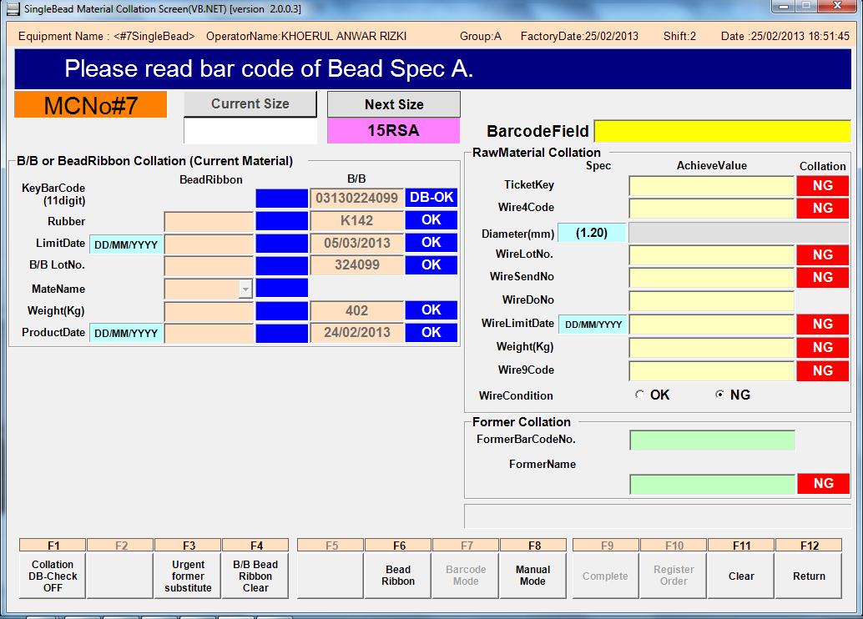

Indikasi Bead Wire belum di Scan

B. Master Barcode

Master Barcode untuk size yang sedang berjalan
Master Barcode untuk size selanjutnya yang hendak berjalan
Single Bead

Master Barcode indikasi bahwa Bead Wire dalam kondisi OK sehingga bisa dipakai

Master Barcode untuk mengakhiri proses scan

Master Barcode indikasi bahwa Bead Wire dalam kondisi NG sehingga tidak bisa dipakai

Issued date | Approved by |  | Checked by | Prepared by | Page
 |  |  |  |  | 1/4

 | Sutrisno | Juhdi M. | Chandra W. | Khoerul Anwar R.

PT. SUMI RUBBER INDONESIA
WP | PROSEDUR SCAN TICKET BEAD WIRE |  |  |  | WE - 817/00
 | SINGLE WINDING
C. Langkah Scan Bead Wire Single Bead

1. Masuk menu Material Collation pada program Single Bead dan lihat posisi Size Code pada program

Posisi kode size di Next Size maka scan Master Barcode Next Size

2. Scan master barcode Next sesuai dengan nomor mesin

Single Bead

Pastikan nomor mesin sama dengan di Program

Issued date | Approved by |  | Checked by | Prepared by | Page
 |  |  |  |  | 2/4

 | Sutrisno | Juhdi M. | Chandra W. | Khoerul Anwar R.

PT. SUMI RUBBER INDONESIA
WP | PROSEDUR SCAN TICKET BEAD WIRE |  |  |  | WE - 817/00
 | SINGLE WINDING
3. Scan Ticket Bead Wire, cek kondisi Bead Wire OK atau NG.

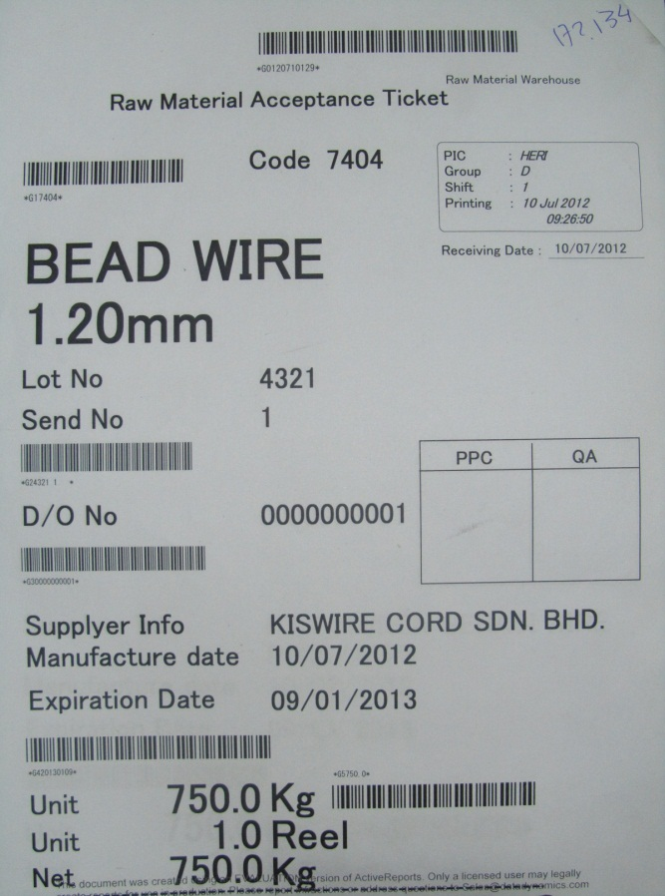

*) Scan Key Code (layer atas)

4. Scan master barcode sesuai dengan kondisi Bead Wire, jika NG maka scan master NG. Jika OK maka scan
master barcode OK . Kondisi Bead Wire NG tidak bisa digunakan dan tidak bisa order material,
oleh karenanya scan Bead Wire lain yang kondisinya OK

Single Bead

Issued date | Approved by |  | Checked by | Prepared by | Page
 |  |  |  |  | 3/4

 | Sutrisno | Juhdi M. | Chandra W. | Khoerul Anwar R.

PT. SUMI RUBBER INDONESIA
WP | PROSEDUR SCAN TICKET BEAD WIRE |  |  |  | WE - 817/00
 | SINGLE WINDING
5. Setelah selesai scan kondisi Bead Wire, scan Master End

6. Cek pada program. Warna biru menunjukan bahwa Bead Wire sudah discan. Klik Register Order [F10]

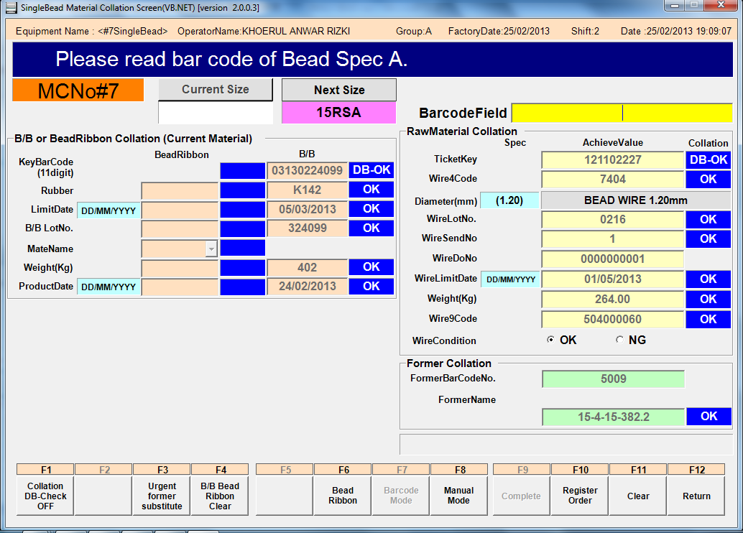

Indikasi Kondisi Wire
OK, dan button Register
Order [F10] pun aktif

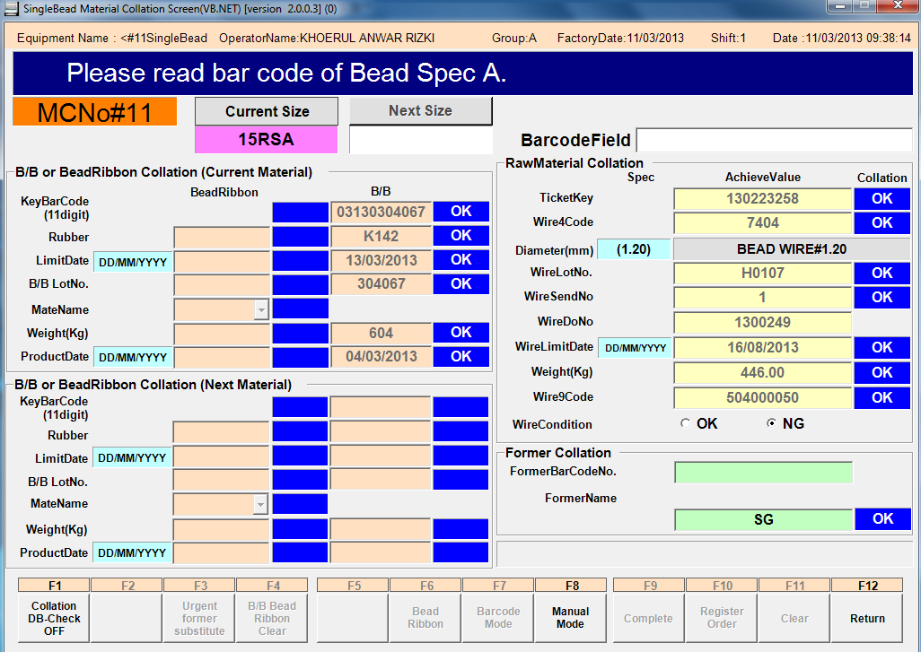

Indikasi Kondisi Wire
NG, button Register
Order [F10] tidak aktif
dan tidak bisa ke proses
selanjutnya

Issued date | Approved by |  | Checked by | Prepared by | Page
 |  |  |  |  | 4/4

 | Sutrisno | Juhdi M. | Chandra W. | Khoerul Anwar R.

